Hoja21
Recuento de ID | Etiquetas de columna
 | APROVECHAMIENTO |  | GRANDES PRESTADORES |  | PEQUEÑOS PRESTADORES |  | Total general |  |  | APROVECHAMIENTO |  | GRANDES PRESTADORES |  | PEQUEÑOS PRESTADORES |  | TOTAL GENERAL
Etiquetas de fila | Rural | Urbano | Rural | Urbano | Rural | Urbano |  |  | SERVICIO(S) PRESTADO(S) | Rural | Urbano | Rural | Urbano | Rural | Urbano
ACUEDUCTO |  |  | 2 | 38 | 1516 | 197 | 1753 |  | ACUEDUCTO |  |  | 2 | 38 | 1516 | 197 | 1753 | 43.85%
ACUEDUCTO ASEO |  |  |  | 15 | 6 | 79 | 100 |  | ACUEDUCTO ASEO |  |  |  | 15 | 6 | 79 | 100 | 2.50%
ACUEDUCTO ALCANTARILLADO |  |  | 1 | 81 | 98 | 67 | 247 |  | ACUEDUCTO ALCANTARILLADO |  |  | 1 | 81 | 98 | 67 | 247 | 6.18%
ACUEDUCTO ALCANTARILLADO ASEO |  |  |  | 115 | 18 | 442 | 575 |  | ACUEDUCTO ALCANTARILLADO ASEO |  |  |  | 115 | 18 | 442 | 575 | 14.38%
ALCANTARILLADO |  |  |  | 9 | 4 | 12 | 25 |  | ALCANTARILLADO |  |  |  | 9 | 4 | 12 | 25 | 0.63%
ALCANTARILLADO ASEO |  |  |  | 3 | 1 | 15 | 19 |  | ALCANTARILLADO ASEO |  |  |  | 3 | 1 | 15 | 19 | 0.48%
ASEO | 11 | 895 | 4 | 263 | 3 | 103 | 1279 |  | ASEO | 11 | 895 | 4 | 263 | 3 | 103 | 1279 | 31.99%
Total general | 11 | 895 | 7 | 524 | 1646 | 915 | 3998 |  | TOTAL GENERAL | 11 | 895 | 7 | 524 | 1646 | 915 | 3998
 |  |  |  |  |  |  |  |  |  | 0.28% | 22.39% | 0.18% | 13.11% | 41.17% | 22.89%

 | APROVECHAMIENTO - Rural | APROVECHAMIENTO - Urbano | GRANDES PRESTADORES - Rural | GRANDES PRESTADORES - Urbano | PEQUEÑOS PRESTADORES - Rural | PEQUEÑOS PRESTADORES - Urbano
ACUEDUCTO |  |  | 2 | 38 | 1516 | 197
ACUEDUCTO ASEO |  |  |  | 15 | 6 | 79
ACUEDUCTO ALCANTARILLADO |  |  | 1 | 81 | 98 | 67
ACUEDUCTO ALCANTARILLADO ASEO |  |  |  | 115 | 18 | 442
ALCANTARILLADO |  |  |  | 9 | 4 | 12
ALCANTARILLADO ASEO |  |  |  | 3 | 1 | 15
ASEO | 11 | 895 | 4 | 263 | 3 | 103

HISTÓRICO ACTUALIZACIONES
HISTÓRICO ACTUALIZACIONES
ANO | ACTUALIZACIONES
2010 | 910
2011 | 1191
2012 | 950
2013 | 813
2014 | 811
2015 | 770
2016 | 614
2017 | 738
2018 | 1226
2019 | 1620
2020 | 2145
2021 | 2233

FECHA ULTIMO TRAMITE | All

Etiquetas de fila | Recuento de ID
APROVECHAMIENTO | 906
GRANDES PRESTADORES | 531
PEQUEÑOS PRESTADORES | 2561
Total general | 3998

FECHA ULTIMO TRAMITE | All

Recuento de ID | Etiquetas de columna
Etiquetas de fila | ALCANTARILLADO ASEO | ALCANTARILLADO | ACUEDUCTO ASEO | ACUEDUCTO ALCANTARILLADO | ACUEDUCTO ALCANTARILLADO ASEO | ASEO | ACUEDUCTO | Total general
Rural | 1 | 4 | 6 | 99 | 18 | 18 | 1518 | 1664
Urbano | 18 | 21 | 94 | 148 | 557 | 1261 | 235 | 2334
Total general | 19 | 25 | 100 | 247 | 575 | 1279 | 1753 | 3998

FECHA ULTIMO TRAMITE | All | acueducto

Recuento de ID | Etiquetas de columna
Etiquetas de fila | ACUEDUCTO ASEO | ACUEDUCTO ALCANTARILLADO | ACUEDUCTO ALCANTARILLADO ASEO | ACUEDUCTO | Total general
Rural | 6 | 99 | 18 | 1518 | 1641
Urbano | 94 | 148 | 557 | 235 | 1034
Total general | 100 | 247 | 575 | 1753 | 2675

FECHA ULTIMO TRAMITE | All | alcantarillado

Recuento de ID | Etiquetas de columna
Etiquetas de fila | ALCANTARILLADO ASEO | ALCANTARILLADO | ACUEDUCTO ALCANTARILLADO | ACUEDUCTO ALCANTARILLADO ASEO | Total general
Rural | 1 | 4 | 99 | 18 | 122
Urbano | 18 | 21 | 148 | 557 | 744
Total general | 19 | 25 | 247 | 575 | 866

FECHA ULTIMO TRAMITE | All | aseo

Recuento de ID | Etiquetas de columna
Etiquetas de fila | ALCANTARILLADO ASEO | ACUEDUCTO ASEO | ACUEDUCTO ALCANTARILLADO ASEO | ASEO | Total general
Rural | 1 | 6 | 18 | 18 | 43
Urbano | 18 | 94 | 557 | 1261 | 1930
Total general | 19 | 100 | 575 | 1279 | 1973

Zona de prestación | Urbano

Etiquetas de fila | Recuento de ID
EMPRESA INDUSTRIAL Y COMERCIAL DEL ESTADO | 175
MUNICIPIO (PRESTACIÓN DIRECTA) | 296
ORGANIZACION AUTORIZADA | 1086
PRESTADORES FUERA DEL ART. 15 LSPD | 3
PRODUCTOR MARGINAL, INDEPENDIENTE O USO PARTICULAR | 3
SOCIEDADES (EMPRESA DE SERVICIOS PUBLICOS) | 771
Total general | 2334

FECHA ULTIMO TRAMITE | (Varios elementos)
TIPO_TRAMITE | INSCRIPCION
TAMAÑO | APROVECHAMIENTO

Etiquetas de fila | Recuento de ID
CALDAS | 1
LA GUAJIRA | 1
CASANARE | 1
RISARALDA | 2
MAGDALENA | 2
NORTE DE SANTANDER | 2
NARINO | 2
TOLIMA | 3
CESAR | 4
QUINDIO | 4
BOYACA | 5
BOLIVAR | 6
HUILA | 7
ANTIOQUIA | 8
CORDOBA | 8
VALLE DEL CAUCA | 10
SANTANDER | 10
ATLANTICO | 12
META | 13
CUNDINAMARCA | 30
BOGOTA, D.C. | 114
Total general | 245

Hoja1
FECHA ULTIMO TRAMITE | (Varios elementos) |  |  | FECHA ULTIMO TRAMITE | (Varios elementos)

Recuento de ID | Etiquetas de columna |  |  | Recuento de ID | Etiquetas de columna |  | Recuento de ID | Etiquetas de columna
Etiquetas de fila | INSCRIPCION | Total general |  | Etiquetas de fila | ACTUALIZACION | Total general | Etiquetas de fila | ACTUALIZACION | Total general
ACUEDUCTO ASEO | 2 | 2 |  | ALCANTARILLADO ASEO | 15 | 15 | 2006 | 3 | 3
ACUEDUCTO ALCANTARILLADO ASEO | 6 | 6 |  | ALCANTARILLADO | 17 | 17 | 2007 | 20 | 20
ACUEDUCTO ALCANTARILLADO | 8 | 8 |  | ACUEDUCTO ASEO | 74 | 74 | 2008 | 6 | 6
ACUEDUCTO | 84 | 84 |  | ACUEDUCTO ALCANTARILLADO | 177 | 177 | 2009 | 3 | 3
ASEO | 266 | 266 |  | ACUEDUCTO ALCANTARILLADO ASEO | 459 | 459 | 2010 | 21 | 21
Total general | 366 | 366 |  | ACUEDUCTO | 723 | 723 | 2011 | 106 | 106
INSCRIPCIONES
 |  |  |  | ASEO | 768 | 768 | 2012 | 119 | 119
 |  |  |  | Total general | 2233 | 2233 | 2013 | 60 | 60
 |  |  |  |  |  |  | 2014 | 22 | 22
 |  |  |  |  |  |  | 2015 | 23 | 23
 |  |  |  |  |  |  | 2016 | 7 | 7
 |  |  |  |  |  |  | 2017 | 8 | 8
 |  |  |  |  |  |  | 2018 | 26 | 26
 |  |  |  |  |  |  | 2019 | 65 | 65
 |  |  |  |  |  |  | 2020 | 330 | 330
 |  |  |  |  |  |  | 2021 | 2233 | 2233
 |  |  |  |  |  |  | Total general | 3052 | 3052

FECHA ULTIMO TRAMITE | (Varios elementos)

Recuento de ID | Etiquetas de columna
Etiquetas de fila | INSCRIPCION | Total general
ASEO
APROVECHAMIENTO | 245 | 245
GRANDES PRESTADORES | 16 | 16
PEQUEÑOS PRESTADORES | 5 | 5
Total general | 266 | 266

ULTIMO DIGITO | FECHA | TIPO_TRAMITE | FECHA ULTIMO TRAMITE
6 | MARZO | ACTUALIZACION | 2021-06-02
7 | MARZO | ACTUALIZACION | 2021-10-04
8 | MARZO | ACTUALIZACION | 2021-03-02
9 | MARZO | ACTUALIZACION | 2021-03-20
7 | MARZO | ACTUALIZACION | 2021-04-10
8 | MARZO | ACTUALIZACION | 2021-01-13
9 | MARZO | ACTUALIZACION | 2021-07-04
6 | MARZO | ACTUALIZACION | 2021-04-06
6 | MARZO | ACTUALIZACION | 2021-03-26
7 | MARZO | ACTUALIZACION | 2021-05-06
8 | MARZO | ACTUALIZACION | 2021-03-17
9 | MARZO | ACTUALIZACION | 2021-09-22
5 | MARZO | ACTUALIZACION | 2021-04-16
8 | MARZO | ACTUALIZACION | 2021-10-12
6 | MARZO | ACTUALIZACION | 2021-04-14
6 | MARZO | ACTUALIZACION | 2021-01-23
6 | MARZO | ACTUALIZACION | 2021-12-13
5 | MARZO | ACTUALIZACION | 2021-03-19
8 | MARZO | ACTUALIZACION | 2021-05-24
9 | MARZO | ACTUALIZACION | 2021-07-06
9 | MARZO | ACTUALIZACION | 2021-03-24
6 | MARZO | ACTUALIZACION | 2021-03-18
7 | MARZO | ACTUALIZACION | 2021-02-25
8 | MARZO | ACTUALIZACION | 2021-04-13
9 | MARZO | ACTUALIZACION | 2021-04-14
5 | MARZO | ACTUALIZACION | 2021-05-21
6 | MARZO | ACTUALIZACION | 2021-05-31
8 | MARZO | ACTUALIZACION | 2021-11-29
5 | MARZO | ACTUALIZACION | 2021-05-13
7 | MARZO | ACTUALIZACION | 2021-02-13
6 | MARZO | ACTUALIZACION | 2021-05-31
7 | MARZO | ACTUALIZACION | 2021-03-28
8 | MARZO | ACTUALIZACION | 2021-12-02
9 | MARZO | ACTUALIZACION | 2021-05-13
9 | MARZO | ACTUALIZACION | 2021-04-14
6 | MARZO | ACTUALIZACION | 2021-11-18
8 | MARZO | ACTUALIZACION | 2021-06-16
9 | MARZO | ACTUALIZACION | 2021-02-24
5 | MARZO | ACTUALIZACION | 2021-09-04
8 | MARZO | ACTUALIZACION | 2021-04-14
9 | MARZO | ACTUALIZACION | 2021-03-23
5 | MARZO | ACTUALIZACION | 2021-03-27
9 | MARZO | ACTUALIZACION | 2021-01-12
6 | MARZO | ACTUALIZACION | 2021-03-30
8 | MARZO | ACTUALIZACION | 2021-03-31
5 | MARZO | ACTUALIZACION | 2021-01-23
5 | MARZO | ACTUALIZACION | 2021-07-21
6 | MARZO | ACTUALIZACION | 2021-09-23
8 | MARZO | ACTUALIZACION | 2021-04-21
9 | MARZO | ACTUALIZACION | 2021-04-09
5 | MARZO | ACTUALIZACION | 2021-06-16
7 | MARZO | ACTUALIZACION | 2021-02-16
8 | MARZO | ACTUALIZACION | 2021-03-12
6 | MARZO | ACTUALIZACION | 2021-09-06
7 | MARZO | ACTUALIZACION | 2021-02-26
8 | MARZO | ACTUALIZACION | 2021-09-22
9 | MARZO | ACTUALIZACION | 2021-01-18
5 | MARZO | ACTUALIZACION | 2021-06-16
7 | MARZO | ACTUALIZACION | 2021-12-27
5 | MARZO | ACTUALIZACION | 2021-12-04
6 | MARZO | ACTUALIZACION | 2021-04-30
9 | MARZO | ACTUALIZACION | 2021-11-17
5 | MARZO | ACTUALIZACION | 2021-06-16
9 | MARZO | ACTUALIZACION | 2021-11-08
5 | MARZO | ACTUALIZACION | 2021-03-23
9 | MARZO | ACTUALIZACION | 2021-02-03
5 | MARZO | ACTUALIZACION | 2021-05-29
6 | MARZO | ACTUALIZACION | 2021-04-20
7 | MARZO | ACTUALIZACION | 2021-06-30
6 | MARZO | ACTUALIZACION | 2021-09-13
5 | MARZO | ACTUALIZACION | 2021-01-20
9 | MARZO | ACTUALIZACION | 2021-10-08
6 | MARZO | ACTUALIZACION | 2021-03-26
9 | MARZO | ACTUALIZACION | 2021-02-27
6 | MARZO | ACTUALIZACION | 2021-06-18
7 | MARZO | ACTUALIZACION | 2021-04-07
8 | MARZO | ACTUALIZACION | 2021-01-22
9 | MARZO | ACTUALIZACION | 2021-12-12
6 | MARZO | ACTUALIZACION | 2021-01-26
8 | MARZO | ACTUALIZACION | 2021-04-05
7 | MARZO | ACTUALIZACION | 2021-04-26
5 | MARZO | ACTUALIZACION | 2021-03-17
6 | MARZO | ACTUALIZACION | 2021-03-16
6 | MARZO | ACTUALIZACION | 2021-12-24
9 | MARZO | ACTUALIZACION | 2021-03-04
5 | MARZO | ACTUALIZACION | 2021-11-04
...

actualizaciones 2021
2233 ACTUALIZACIONES RUPS en el año 2021
 | Total
AMAZONAS | 3
VAUPES | 3
ARCHIPIELAGO DE SAN ANDRES, PROVIDENCIA Y SANTA CATALINA | 4
VICHADA | 4
GUAVIARE | 5
LA GUAJIRA | 14
ARAUCA | 15
PUTUMAYO | 16
MAGDALENA | 21
SUCRE | 23
QUINDIO | 23
CASANARE | 23
CHOCO | 24
CAQUETA | 24
CORDOBA | 33
CESAR | 38
CALDAS | 42
ATLANTICO | 42
BOLIVAR | 43
CAUCA | 47
NORTE DE SANTANDER | 55
HUILA | 58
META | 58
RISARALDA | 62
TOLIMA | 87
NARINO | 94
SANTANDER | 145
VALLE DEL CAUCA | 145
BOYACA | 207
BOGOTA, D.C. | 249
CUNDINAMARCA | 285
ANTIOQUIA | 341
FECHA ULTIMO TRAMITE | (Varios elementos)
TIPO_TRAMITE | ACTUALIZACION

Etiquetas de fila | Recuento de ID
AMAZONAS | 3
ARCHIPIELAGO DE SAN ANDRES, PROVIDENCIA Y SANTA CATALINA | 3
VAUPES | 3
VICHADA | 4
GUAVIARE | 5
LA GUAJIRA | 14
ARAUCA | 15
PUTUMAYO | 16
MAGDALENA | 21
SUCRE | 23
QUINDIO | 23
CASANARE | 23
CHOCO | 24
CAQUETA | 24
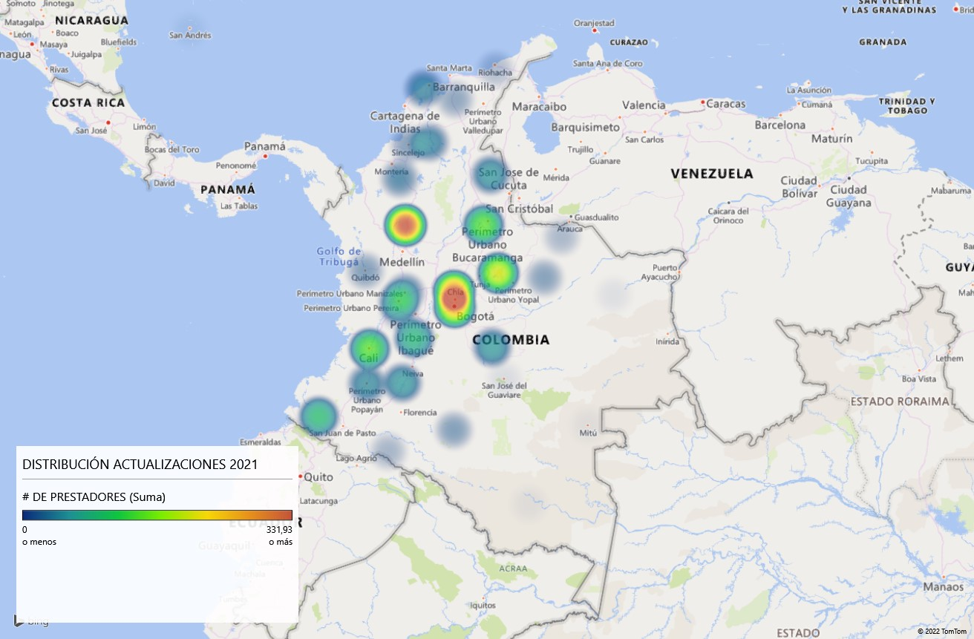
CORDOBA | 33
CESAR | 38
CALDAS | 42
ATLANTICO | 42
BOLIVAR | 43
CAUCA | 47
NORTE DE SANTANDER | 55
HUILA | 58
META | 58
RISARALDA | 62
TOLIMA | 87
NARINO | 94
SANTANDER | 145
VALLE DEL CAUCA | 145
BOYACA | 208
BOGOTA, D.C. | 249
CUNDINAMARCA | 285
ANTIOQUIA | 341
Total general | 2233

DEPARTAMENTO | # DE PRESTADORES
AMAZONAS | 3
VAUPES | 3
ARCHIPIELAGO DE SAN ANDRES, PROVIDENCIA Y SANTA CATALINA | 4
VICHADA | 4
...

inscripciones 2021
366 INSCRIPCIONES RUPS EN EL AÑO 2021
 | Total
CALDAS | 1
CASANARE | 1
ARAUCA | 1
GUAVIARE | 1
ARCHIPIELAGO DE SAN ANDRES, PROVIDENCIA Y SANTA CATALINA | 1
NORTE DE SANTANDER | 2
LA GUAJIRA | 4
MAGDALENA | 4
CAUCA | 5
QUINDIO | 5
SUCRE | 5
TOLIMA | 8
RISARALDA | 8
HUILA | 8
CESAR | 8
BOLIVAR | 11
ATLANTICO | 13
NARINO | 14
SANTANDER | 14
VALLE DEL CAUCA | 15
META | 15
BOYACA | 19
ANTIOQUIA | 20
CORDOBA | 23
CUNDINAMARCA | 38
BOGOTA, D.C. | 122
FECHA ULTIMO TRAMITE | (Varios elementos)
TIPO_TRAMITE | INSCRIPCION

Etiquetas de fila | Recuento de ID
CALDAS | 1
CASANARE | 1
ARAUCA | 1
GUAVIARE | 1
ARCHIPIELAGO DE SAN ANDRES, PROVIDENCIA Y SANTA CATALINA | 1
NORTE DE SANTANDER | 2
LA GUAJIRA | 4
MAGDALENA | 4
CAUCA | 5
QUINDIO | 5
SUCRE | 5
TOLIMA | 8
RISARALDA | 8
HUILA | 8
CESAR | 8
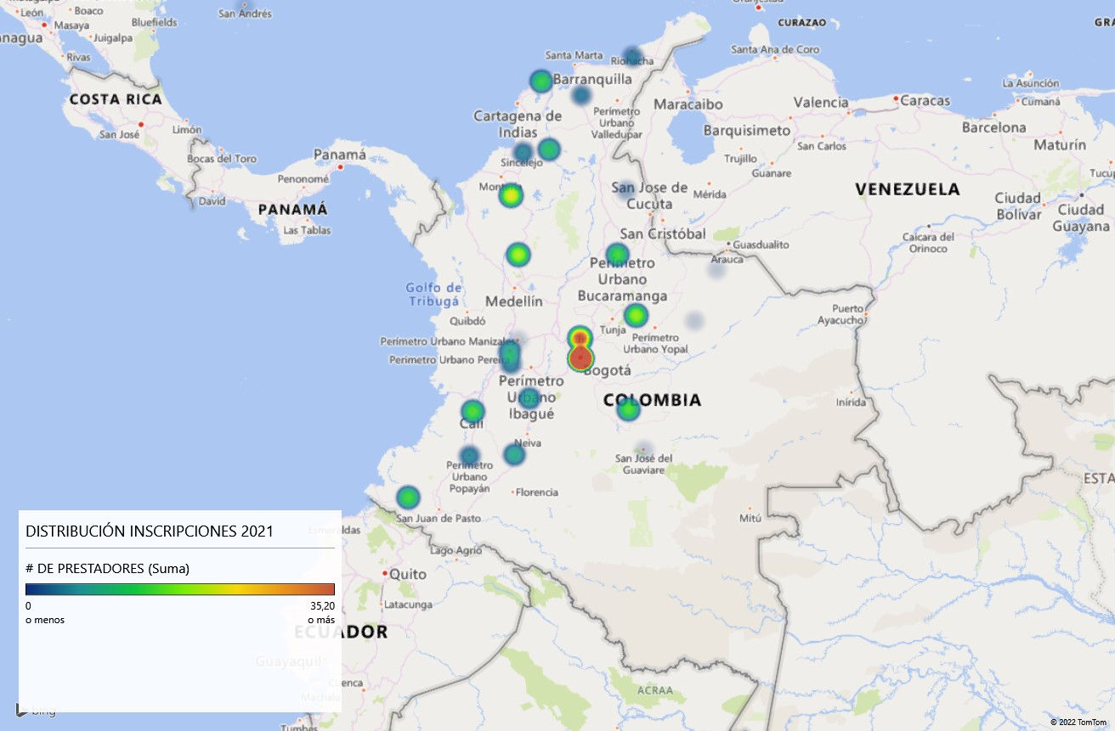
BOLIVAR | 11
ATLANTICO | 13
NARINO | 14
SANTANDER | 14
VALLE DEL CAUCA | 15
META | 15
BOYACA | 19
ANTIOQUIA | 20
CORDOBA | 23
CUNDINAMARCA | 38
BOGOTA, D.C. | 122
Total general | 366

DEPARTAMENTO | # DE PRESTADORES
CALDAS | 1
CASANARE | 1
ARAUCA | 1
GUAVIARE | 1
ARCHIPIELAGO DE SAN ANDRES, PROVIDENCIA Y SANTA CATALINA | 1
NORTE DE SANTANDER | 2
LA GUAJIRA | 4
MAGDALENA | 4
CAUCA | 5
...

